상품제안서
아트텍 USB 3.0 4포트 핸드폰 거치대 겸용 허브(CA208) | 상품코드: F24325

 |  |  |  |  |  |  | 02-412-0044 | www.easy1.co.kr
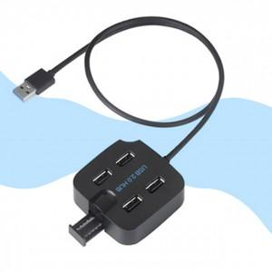

【상세/제작정보】

【인쇄/포장옵션】 | 실크 / 포장불가능

【공급단가】 | 수량 | 50~ | 100~ | 500~ | 1,000~ | 2,000~
*VAT별도 | 단가 | 13,000원 | 12,790원 | 12,480원 | 12,160원 | 11,950원

【상품 URL】 | http://www.easy1.co.kr/src/goods_detail.php?gdno=24325

